TAS-TOS-CK
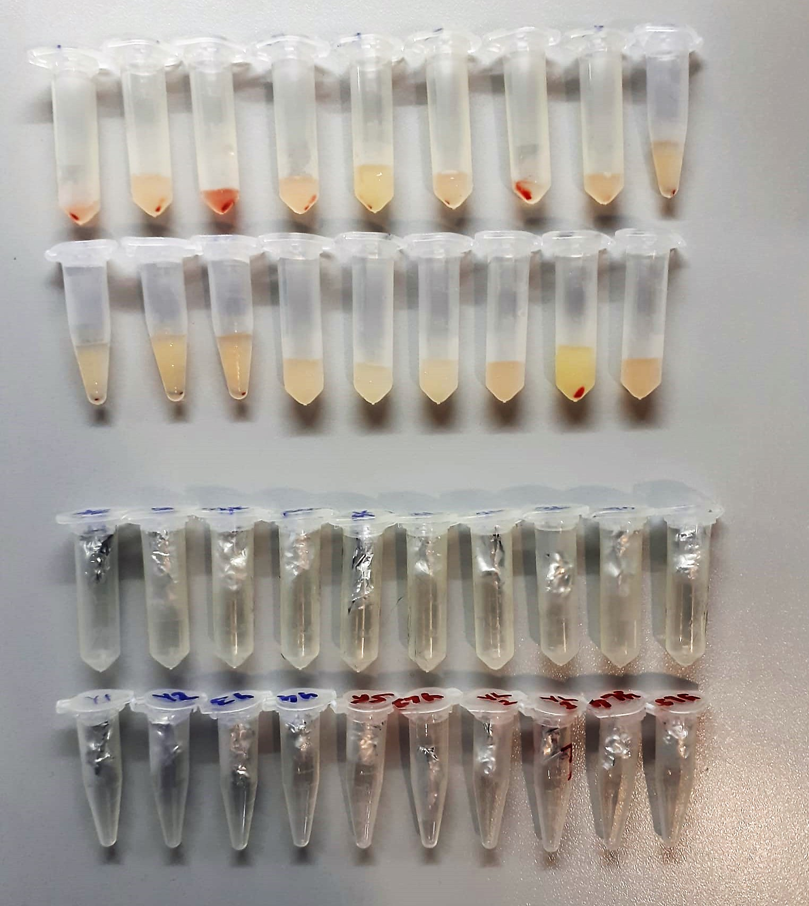
Numune Adı | TAS(mmol/L) | TOS (µmol/L) | OSI | CK (U/l) | NOT
S-2K | 1.87 | 22.44 | 1.200 | 8456 | hemolizli | Kullanılan cihaz: Mindray marka BS300 model tam otomatik biyokimya cihazı
S-3K | 1.72 | 7.09 | 0.412 | 81.56 |  | CK: Creatinine Kinase
S-4K | 2.37 | 39.77 | 1.678 | 5950 | hemolizli | TAS: Total Antıoxıdant Status
S-5K | 1.6 | 9.14 | 0.571 | 4360 |  | TOS: Total Oxıdant Status
S-1L | 1.77 | 5.6 | 0.316 | 7195 |  | OSI: Oxıdatıve Stress Index
S-3L | 1.77 | 8.29 | 0.468 | 5870
S-4L | 1.83 | 27.38 | 1.496 | 8605 | hemolizli | NOT: Dokular 1/9 oranında( 0,1 gr doku: 0,9ml 50 mmol. lık pH:7.40 fosfat tamponu) fosfat tamponu ile homojenize edildikten sonra 7000 rpm + 4' de 5 dk santrifüj edildi.
S-5L | 1.59 | 12.8 | 0.805 | 7603
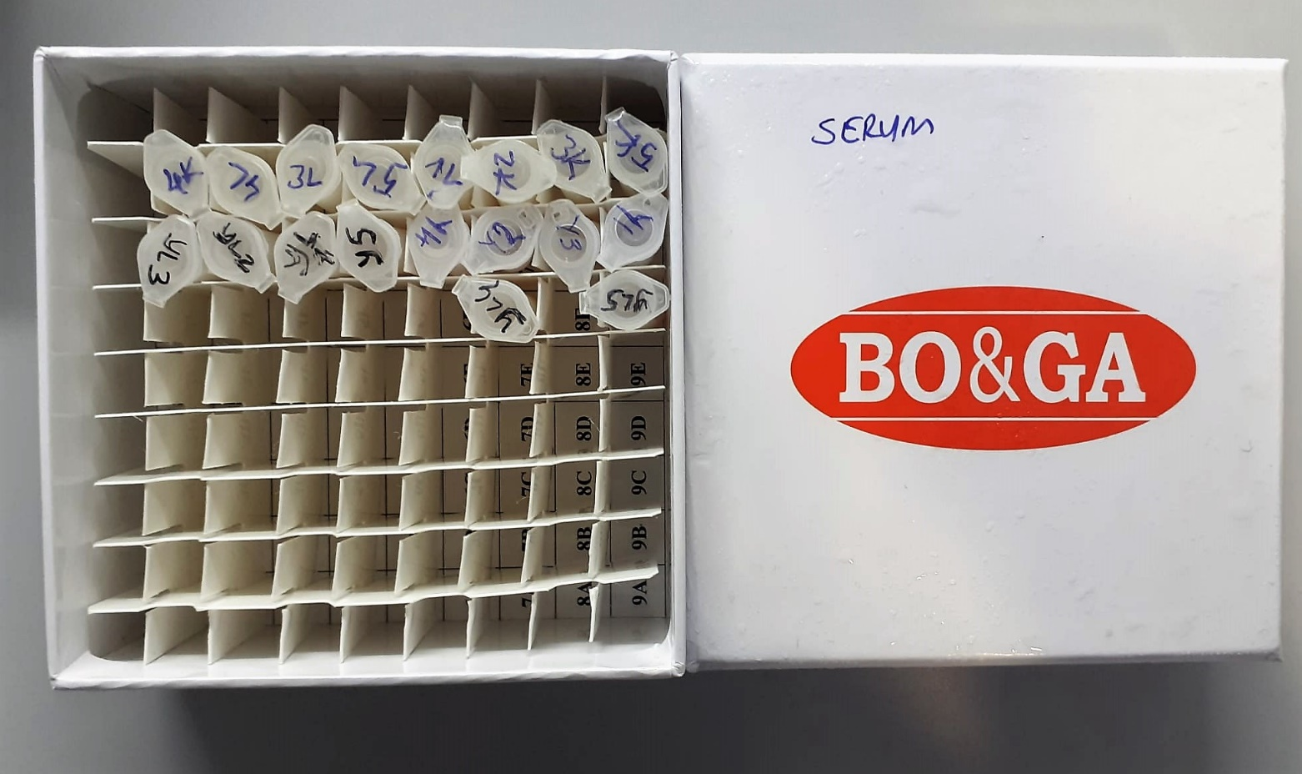
S-Y1 | 2.27 | 7.84 | 0.345 | 5539
S-Y2 | 1.95 | 5.42 | 0.278 | 7475
S-Y3 | 2.17 | 6.59 | 0.304 | 7188
S-Y4 | 1.82 | 7.09 | 0.390 | 7399
S-Y5 | 1.55 | 4.86 | 0.314 | 7364
S-YL1 | 1.78 | 4.62 | 0.260 | 5755
S-YL2 | 1.82 | 5.14 | 0.282 | 5693
S-YL3 | 1.97 | 6.63 | 0.337 | 7805
S-YL4 | 1.49 | 3.15 | 0.211 | 5190
S-YL5 | 1.67 | 7.07 | 0.423 | 8673
G-K1 | 0.98 | 24.58 | 2.508 | 2075
G-K2 | 1.13 | 18.01 | 1.594 | 1678
G-K3 | 0.96 | 19.08 | 1.987 | 2921
G-K4 | 1.05 | 20.98 | 1.998 | 2607
G-K5 | 0.56 | 15.73 | 2.809 | 2981
G-1L | 0.74 | 27.37 | 3.699 | 2585
G-2L | 1.27 | 21.93 | 1.727 | 2907
G-3L | 1.23 | 21.46 | 1.745 | 3338
G-4L | 1.27 | 20.45 | 1.610 | 3315
G-5L | 1.17 | 16.42 | 1.403 | 3080
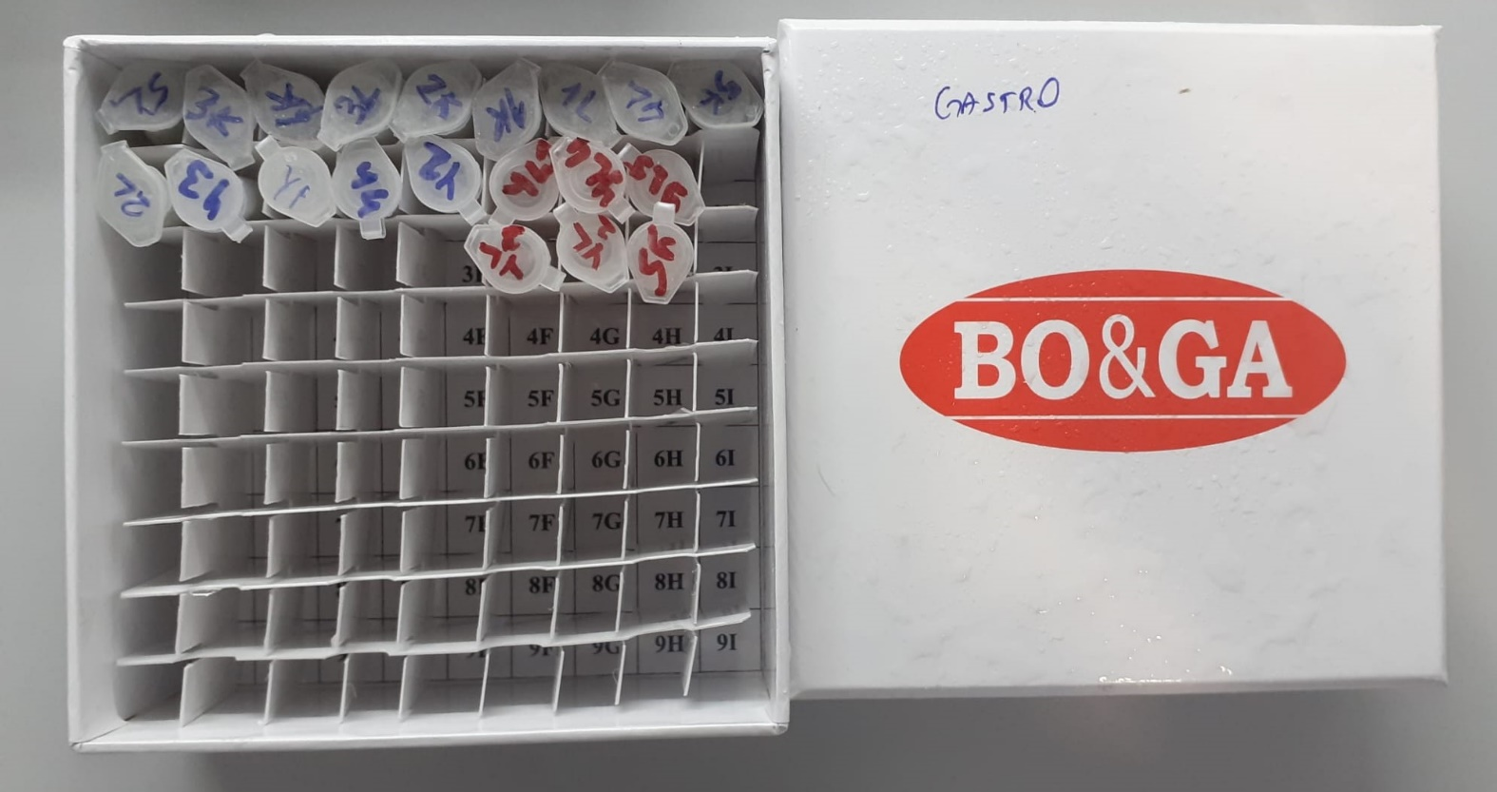
G-Y1 | 1.3 | 16.34 | 1.257 | 2778
G-Y2 | 1.23 | 17.18 | 1.397 | 3119
G-Y3 | 1.45 | 18.05 | 1.245 | 2898
G-Y4 | 1.07 | 7.68 | 0.718 | 3037
G-Y5 | 0.97 | 9 | 0.928 | 2833
G-YL1 | 1.17 | 14.71 | 1.257 | 2905
G-YL2 | 1.21 | 12.48 | 1.031 | 3157
G-YL3 | 0.94 | 10.88 | 1.157 | 3092
G-YL4 | 1.05 | 15.71 | 1.496 | 2944
G-YL5 | 1.03 | 14.98 | 1.454 | 2981

Utrophin
2.712 | 0.05 | 0.516 | 0.562 | 0.73 | 0.668 | 0.506 | 0.548 | 0.551 | 0.69 | 0.687
1.86 | 0.423 | 0.71 | 0.589 | 0.615 | 0.663 | 0.498 | 0.494 | 0.474 | 0.592 | 0.579
1.304 | 0.709 | 0.808 | 0.608 | 0.703 | 0.595 | 0.574 | 0.461 | 0.626 | 0.543 | 0.715
0.664 | 0.651 | 0.575 | 0.805 | 0.653 | 0.552 | 0.775 | 0.474 | 0.503 | 0.56
0.211

utrophin
2.662 | 6.4
1.81 | 3.2
1.254 | 1.6
0.614 | 0.8
0.161 | 0.4
 | abs | abs-blank | expected | result
std1 | 2.712 | 2.662 | 6.4 | 6.405968046
std2 | 1.86 | 1.81 | 3.2 | 3.14745315
std3 | 1.304 | 1.254 | 1.6 | 1.703256494
std4 | 0.664 | 0.614 | 0.8 | 0.707952814
std5 | 0.211 | 0.161 | 0.4 | 0.4349693515
blank | 0.05 | 0 | 0

 |  |  |  |  |  |  |  |  | concentratıon (ng/ml)

 |  |  |  |  |  |  | Okuyucu cihaz: Biotek ELx800
Numune | absorbans | abs-blank | result |  |  |  | Yıkayıcı cihaz: Biotek ELx50
S-2K | 0.423 | 0.373 | 0.5182
S-3K | 0.709 | 0.659 | 0.7546
S-4K | 0.651 | 0.601 | 0.6951
S-5K | 0.516 | 0.466 | 0.5794
S-1L | 0.71 | 0.66 | 0.7557
S-3L | 0.808 | 0.758 | 0.8697
S-4L | 0.575 | 0.525 | 0.6261
S-5L | 0.562 | 0.512 | 0.6153
S-Y1 | 0.589 | 0.539 | 0.6380
S-Y2 | 0.608 | 0.558 | 0.6548
S-Y3 | 0.805 | 0.755 | 0.8659
S-Y4 | 0.73 | 0.68 | 0.7776
S-Y5 | 0.615 | 0.565 | 0.6612
S-YL1 | 0.703 | 0.653 | 0.7482
S-YL2 | 0.653 | 0.603 | 0.6971
S-YL3 | 0.668 | 0.618 | 0.7120
S-YL4 | 0.663 | 0.613 | 0.7070
S-YL5 | 0.595 | 0.545 | 0.6433
G-K1 | 0.552 | 0.502 | 0.6072
G-K2 | 0.506 | 0.456 | 0.5721
G-K3 | 0.498 | 0.448 | 0.5664
G-K4 | 0.574 | 0.524 | 0.6252
G-K5 | 0.775 | 0.725 | 0.8294
G-1L | 0.548 | 0.498 | 0.6040
G-2L | 0.494 | 0.444 | 0.5636
G-3L | 0.461 | 0.411 | 0.5414
G-4L | 0.474 | 0.424 | 0.5499
G-5L | 0.551 | 0.501 | 0.6064
G-Y1 | 0.474 | 0.424 | 0.5499
G-Y2 | 0.626 | 0.576 | 0.6713
G-Y3 | 0.503 | 0.453 | 0.5700
G-Y4 | 0.69 | 0.64 | 0.7345
G-Y5 | 0.592 | 0.542 | 0.6407
G-YL1 | 0.543 | 0.493 | 0.6000
G-YL2 | 0.56 | 0.51 | 0.6136
G-YL3 | 0.687 | 0.637 | 0.7314
G-YL4 | 0.579 | 0.529 | 0.6295
G-YL5 | 0.715 | 0.665 | 0.7611

Irisin
2.653 | 0.158 | 0.158 | 0.166 | 0.81 | 0.635
1.606 | 0.156 | 0.156 | 0.159 | 0.696 | 0.697
0.917 | 0.159 | 0.161 | 0.428 | 0.747 | 0.675
0.551 | 0.159 | 0.158 | 0.442 | 1.144 | 0.643
0.302 | 0.158 | 0.159 | 0.503 | 0.758 | 0.667
0.18 | 0.155 | 0.153 | 0.715 | 0.64 | 0.655
0.122 | 0.156 | 0.157 | 1.416 | 0.716
Irisin
0.081 | 0.153 | 0.153 | 0.443 | 1.066

 | abs | abs-blank | expected | result
std1 | 2.653 | 2.572 | 5000 | 4998.1539915
std2 | 1.606 | 1.525 | 2500 | 2510.9024563
std3 | 0.917 | 0.836 | 1250 | 1222.8153509
std4 | 0.551 | 0.47 | 625 | 651.145977
std5 | 0.302 | 0.221 | 312.5 | 306.86681673
std6 | 0.18 | 0.099 | 156.25 | 151.37908553
std7 | 0.122 | 0.041 | 78.13 | 80.50226193
blank | 0.081 | 0 | 0

 |  |  |  |  |  |  | concentratıon (pg/ml)

 |  |  |  |  |  | Okuyucu cihaz: Biotek ELx800
Numune | absorbans | abs-blank | result |  |  | Yıkayıcı cihaz: Biotek ELx50
S-2K | 0.158 | 0.077 | 124.26388137
S-3K | 0.156 | 0.075 | 121.81285625
S-4K | 0.159 | 0.078 | 125.49026852
S-5K | 0.159 | 0.078 | 125.49026852
S-1L | 0.158 | 0.077 | 124.26388137
S-3L | 0.155 | 0.074 | 120.58821828
S-4L | 0.156 | 0.075 | 121.81285625
S-5L | 0.153 | 0.072 | 118.14069152
S-Y1 | 0.158 | 0.077 | 124.26388137
S-Y2 | 0.156 | 0.075 | 121.81285625
S-Y3 | 0.161 | 0.08 | 127.944792
S-Y4 | 0.158 | 0.077 | 124.26388137
S-Y5 | 0.159 | 0.078 | 125.49026852
S-YL1 | 0.153 | 0.072 | 118.14069152
S-YL2 | 0.157 | 0.076 | 123.03807728
S-YL3 | 0.153 | 0.072 | 118.14069152
S-YL4 | 0.166 | 0.085 | 134.09130425
S-YL5 | 0.159 | 0.078 | 125.49026852
G-K1 | 0.428 | 0.347 | 476.56223577
G-K2 | 0.442 | 0.361 | 495.98868113
G-K3 | 0.503 | 0.422 | 581.96622852
G-K4 | 0.715 | 0.634 | 897.64603268
G-K5 | 1.416 | 1.335 | 2128.0570542
G-1L | 0.443 | 0.362 | 497.38065732
G-2L | 0.81 | 0.729 | 1047.6087947
G-3L | 0.696 | 0.615 | 868.28493425
G-4L | 0.747 | 0.666 | 947.57208068
G-5L | 1.144 | 1.063 | 1616.6184626
G-Y1 | 0.758 | 0.677 | 964.87205337
G-Y2 | 0.64 | 0.559 | 782.97138593
G-Y3 | 0.716 | 0.635 | 899.19718425
G-Y4 | 1.066 | 0.985 | 1477.9146943
G-Y5 | 0.635 | 0.554 | 775.44302148
G-YL1 | 0.697 | 0.616 | 869.82500768
G-YL2 | 0.675 | 0.594 | 836.07807908
G-YL3 | 0.643 | 0.562 | 787.49540132
G-YL4 | 0.667 | 0.586 | 823.87643588
G-YL5 | 0.655 | 0.574 | 805.64393828

